Industrial Waste_Phosphogypse
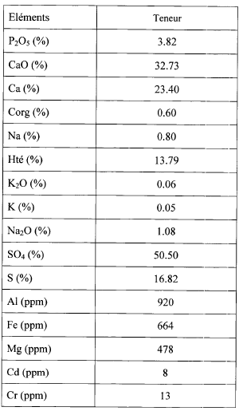

 | Rqs :
 | · Phosphogypse 30-40% H2O sortie filtre, et les analyses présentées ci-dessus phosphogypse sec.
 | · Débit environ 5 million de tonne par an avant 2010. (actuellement taux d’activité égal 40%)

 | DEA BECHIR
 | débit Q0 de l'ordre de 13m3/s.
 | - Si la marée est basse, la largeur du canal est de l'ordre de 50m et sa profondeur est de
 | l'ordre de 0,3m,
 | - Si la marée est haute, la largeur est de l'ordre de 70m et la profondeur est de l'ordre
 | de 2,3m.
 | - Les dimensions du canal de décharge b0xh0 : 15mx1m et 17mx0,9m ;
 | - Les dimensions du canal de décharge b0xh0 : 15mx1m et 17mx0,9m ;

BECHIR | Longitude | 10°6' |  | Latitude | 35°55'

FATMA | 33°54'47.6"N 10°05'53.8"E |  |  | LA COORDONNEES PAR FATMA EST PLUS PRECISE

Lon | 10 | 5 | 53.8 | 10.0983
Lat | 33 | 54 | 46.6 | 33.9129

